Лист1
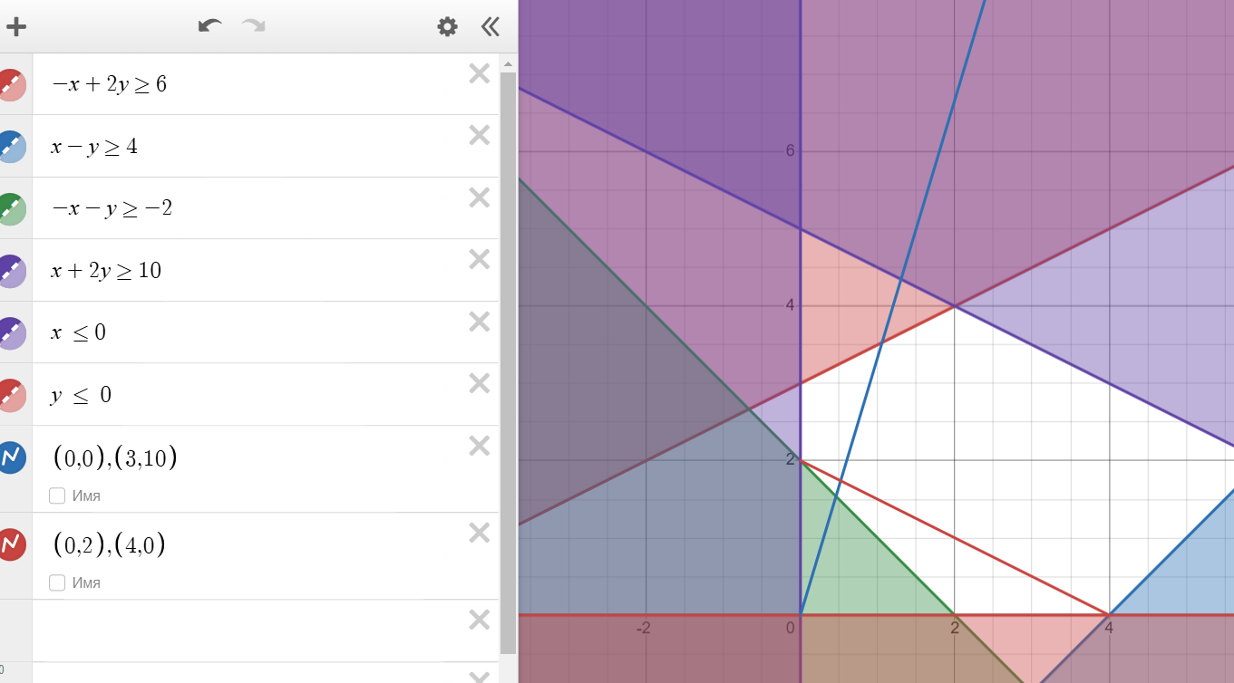
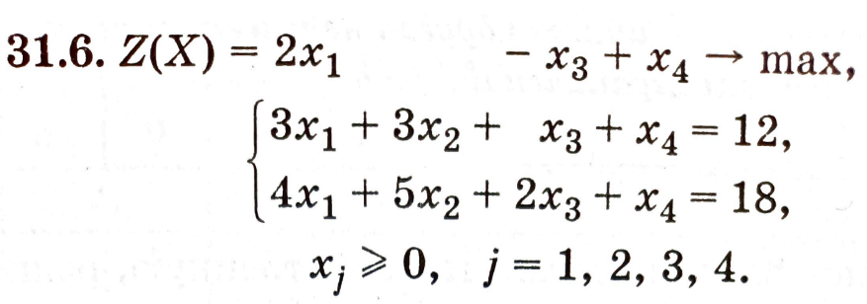

Исходная задача
Максимум считаем
Переменные
6 | 0 | 0 | -6
Коэф. ЦФ |  |  |  | ЦФ
2 | 1 | -1 | 1 | 6
Ограничения
x1 | x2 | x3 | x4
3 | 3 | 1 | 1 | 12 | = | 12
4 | 5 | 2 | 1 | 18 | = | 18

Минимальная форма
Переменные | 2 | -1
 | Коэф.цф. |  | ЦФ
12y1 + 18y2 | 12 | 18 | 6
Ограничение | y1 | y2 | Правая часть
x1 | 3 | 4 | 2 | 2 | >= | 2
x2 | 3 | 5 | 1 | 1 | >= | 1
x3 | 1 | 2 | -1 | -2.2204460493E-16 | >= | -1
x4 | 1 | 1 | -1 | 1 | >= | 1
Вывод: По двойственной задачи данное решение является разрешимой к исходной

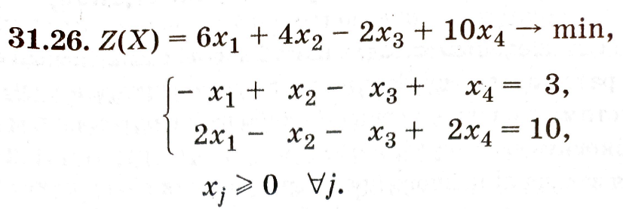

Исходная задача
Максимум считаем
Переменные
1 | 0 | 0 | 4
Коэф.цф. |  |  |  | ЦФ
6 | 4 | -2 | 10 | 46
Ограничения
x1 | x2 | x3 | x4
-1 | 1 | -1 | 1 | 3 | = | 3
2 | -1 | -1 | 2 | 10 | = | 10
Максимум считаем
Переменные | 0 | 2
 | Коэф.цф. |  | ЦФ
 | 3 | 10 | 20
Ограничение | y1 | y2 | Правая часть
x1 | -1 | 2 | 6 | 4 | >= | 6
x2 | 1 | -1 | 4 | -2 | >= | 4
x3 | -1 | -1 | -2 | -2 | >= | -2
x4 | 1 | 2 | 10 | 4 | >= | 10
 | 1 | 0 |  | 0 | >= | 0
 | 0 | 1 |  | 2 | >= | 0

